HIKVISION
220004, Республика Беларусь, г. Минск, ул. Короля, д. 45 оф. 11 УНП 192618671 р/с BY63SLAN30122581800180000000 в ЗАО Банк ВТБ (Беларусь), г. Минск, ул. Московская, 14, БИК SLANBY22 Тел.: +375-(17) 200-01-09, Факс +375-(17) 200-44-83; e-mail: office@avant.by
Все проводные детекторы могут быть подключены ко всем видам проводных / гибридных панелей или расширителей проводных зон

Наименование |  | Характеристики | Цена за ед. с НДС, руб.
DS-PDP18-EG2 |  | Диапазон обнаружения: 18M, 85,9 градусов Тревога: тревога несанкционированного доступа, тревога злоумышленника | 26.25
DS-PD1-MC-WS |  | Для поверхностного монтажа на деревянную дверь 63.5mm x 12.5mm x 15.7mm | 7.50
DS-PD1-MC-MS | 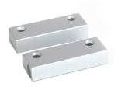 | Металлический корпус. Для монтажа на двери и окна. 50 мм х 18 мм х 10 мм | 23.25
DS-PD1-MC-RS |  | Металлический корпус. Для поверхностного монтажа на роллетные двери. | 36.75
DS-PMA-BELL |  | 5W / 105 ± 3 (дБ / м) | 52.50
DS-PD2-D15E |  | PIR + СВЧ Диапазон обнаружения: 15M * 15M, 85 градусов Тревога: тревога несанкционированного доступа, тревога злоумышленника | 92.55
DS-PD2-D10PE |  | PIR + СВЧ Иммунитет к животным 24 кг Диапазон обнаружения: 10 м * 10 м, 85 градусов Тревога: тревога несанкционированного доступа, тревога злоумышленника | 80.25
DS-PD2-D15AME |  | PIR + СВЧ Диапазон обнаружения: 15M * 15M, 85 градусов Анти-маскировка, анти-блокировка Тревога: тревога несанкционированного доступа, тревога злоумышленника | 127.50
DS-PDB-IN-Ceilingbracket |  | 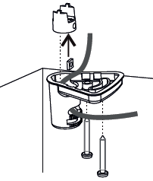 | 3.75
DS-PDB-IN-Wallbracket |  | 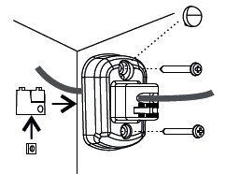 | 3.75
DS-PD2-P10PE |  | Иммунитет к животным 24 кг Диапазон обнаружения: 10 м * 10 м, 85 градусов Тревога: тревога несанкционированного доступа, тревога злоумышленника | 47.63
DS-PD2-P15E |  | Диапазон обнаружения: 15M * 15M, 85 градусов Тревога: тревога несанкционированного доступа, тревога злоумышленника | 44.25
DS-PD2-P18CE |  | Диапазон обнаружения: 18M, 20 градусов Выход тревоги: NO / NC | 60.00
DS-PD2-P12QE-C | 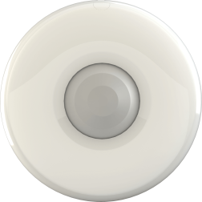 | Диапазон обнаружения: 12 м, 360 градусов Тревога: тревога несанкционированного доступа, тревога злоумышленника | 59.25
DS-PD2-T10AME-EH |  | 2 PIR + Микроволновой Иммунитет к животным 10 кг Диапазон обнаружения: 10 м * 10 м, 90 градусов Анти-маскировка, анти-блокировка Тревога: тревога несанкционированного доступа, тревога злоумышленника | 262.50
DS-PD2-T12AME-EL |  | 2 PIR + Микроволновой Иммунитет к животным 24 кг Диапазон обнаружения: 12M * 12M, 85 градусов Анти-маскировка, анти-блокировка Тревога: тревога несанкционированного доступа, тревога злоумышленника | 284.25
DS-PDB-EX-Wallbracket |  | 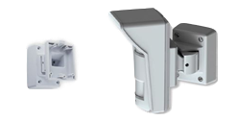 | 52.50
DS-PDB-EX-Adapter |  | 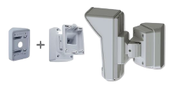 | 30.00
DS-PDB-EX-Fixedbracket |  | 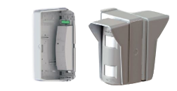 | 82.50
DS-PD1-SKM |  | Регулирует широкий диапазон чувствительности Керамический сенсор Тамперная сигнализация Двухцветный светодиодный индикатор | 246.75
DS-PD1-EB | 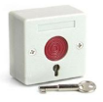 | Огнестойкий ABS корпус Емкость: ≤ 250 В / 300 мА Режим подключения: NO / NC | 7.50
DS-PD1-EB-PF |  | Металлический корпус Емкость: ≤250 В / 300 мА Режим подключения: NO / NC | 90.00
DS-PDSMK-4 | 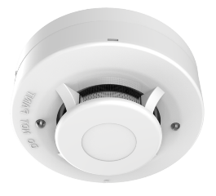 | 4-х проводный фотоэлектрический детектор дыма Рабочее напряжение: 10,2 ~ 13,8 В постоянного тока Размеры: Φ 100 мм × 35 мм Порог срабатывания сигнализации (дым): 0,10 ~ 0,16 дБ / м | 45.00
DS-PDSMK-4BAR | 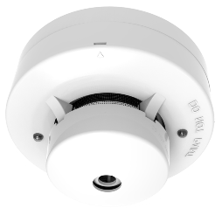 | 4-проводной фотоэлектрический детектор дыма со встроенным зуммером и функцией автоматического сброса Рабочее напряжение: 10,2 ~ 13,8 В постоянного тока Размеры: Φ 100 мм × 35 мм Порог срабатывания сигнализации (дым): 0,10 ~ 0,16 дБ / м | 57.00
DS-PD1-BG9 |  | Двухцветный светодиодный индикатор Высокая / низкая чувствительность опционально Анти-электромагнитные помехи Анти-RF вмешательство | 82.50

